Short
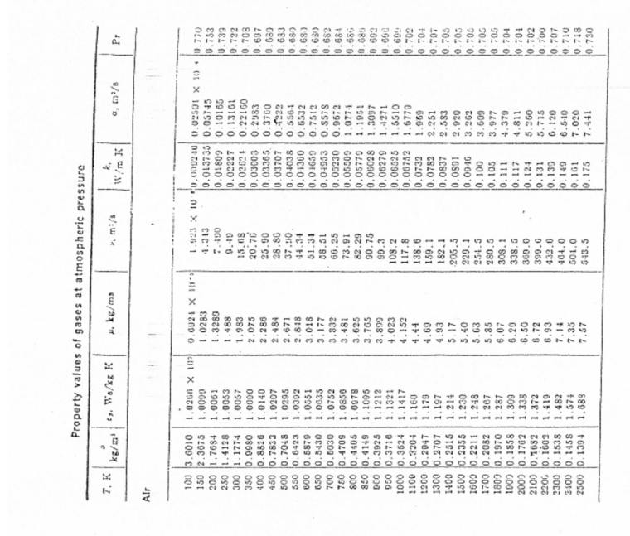
iter | Tgas | k | c | Re | nu | n | Pr | m | h | diff %
0 | 1500 | 0.0946 | 0.8 | 1.53 | 2.29E-04 | 0.384 | 1 | 0 | 2.54E+02 | 0
1 | 1506 | 0.0949 | 0.8 | 1.52 | 2.31E-04 | 0.384 | 1 | 0 | 2.55E+02 | 0.41669728838
2 | 1506 |  |  |  |  |  |  |  |  | -0.0090732797948

 |  |  |  |  |  |  |  |  |  |  |  | Fonte TBD
iter | Tgas | k | c | Re | nu | n | Pr | m | h | diff % | Tf | Usata correlazione per cilindro tra Re 40 e 4000, proprietà valutate a Tf
0 | 1400 | 0.0879 | 0.683 | 87.35 | 2.00E-04 | 0.466 | 0.706 | 0.33333333333 | 1.23E+03 | 0 | 1378 | Tf media tra Tgas e Tg
1 | 1387 | 0.0876 | 0.683 | 87.96 | 1.99E-04 | 0.466 | 0.706 | 0.33333333333 | 1.23E+03 | -0.91874834752 | 1372
2 | 1387 |  |  |  |  |  |  |  |  | 0.00033969280371

iter | Tgas | k | c | Re | nu | n | Pr | m | h | diff % | Tf | Usata correlazione per cilindro tra Re 40 e 4000, proprietà valutate a Tf
0 | 1400 | 0.0879 | 0.68 | 52.41 | 2.00E-04 | 0.466 | 0.706 | 0.333 | 966.46 | 0.00 | 1378 | Tf media tra Tgas e Tg
1 | 1396 | 0.0876 | 0.68 | 52.78 | 1.99E-04 | 0.466 | 0.706 | 0.333 | 966.31 | -0.32 | 1376
2 | 1396 |  |  |  |  |  |  |  |  | 0.00

Caso 1 |  |  |  | Caso 2 |  |  | Caso 3 |  |  | Caso 4 |  | Caso 5

D | 3.50E-04 | m
Ta | 300 | K
V | 1 | m/s |  | 50 | m/s |  | 30 | m/s |  | 15 |  | 42
Tg | 1355.95 | K
sigma | 5.67E-08
epsilon | 0.2

Delta T | 150 |  |  | 31 |  |  | 40

